환경설정
이하 동영상 참조


https://www.youtube.com/watch?v=lb7OSgxRRz8&list=PL93mKxaRDidHvJs0PvxcZnUCrUYQZSzBT

DB,TABLE작성
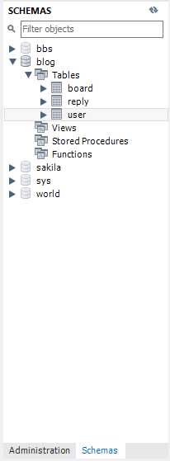
더하기 버튼을 눌러서 root를 생성했고 root를 들어가 쿼리문을 작성함
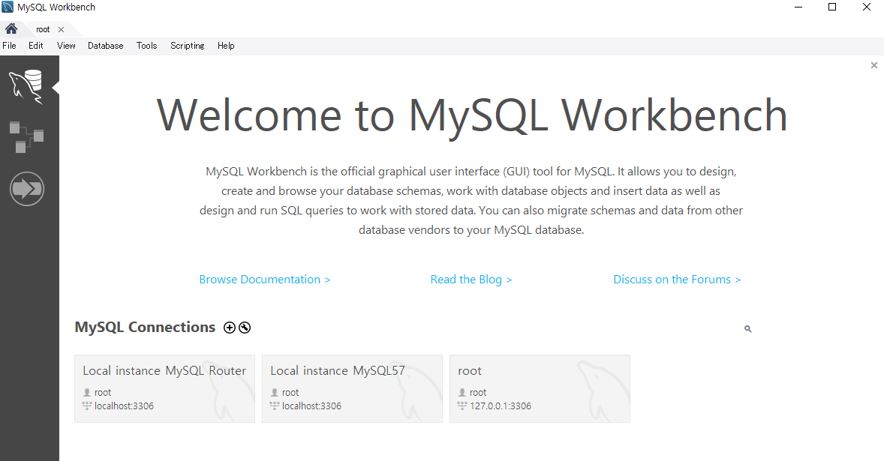

쿼리문을 실행시키기 위해선 컨트롤+쉬프트+엔터를 눌러 실행시키던가 (실행시키고 싶은 부분 마우스로 지정후에)
개별로 실행 원하면 마우스 커서 맞추고 난 후 컨트롤 + 엔터

1. MySQL사용자 생성 및 데이터베이스 생성
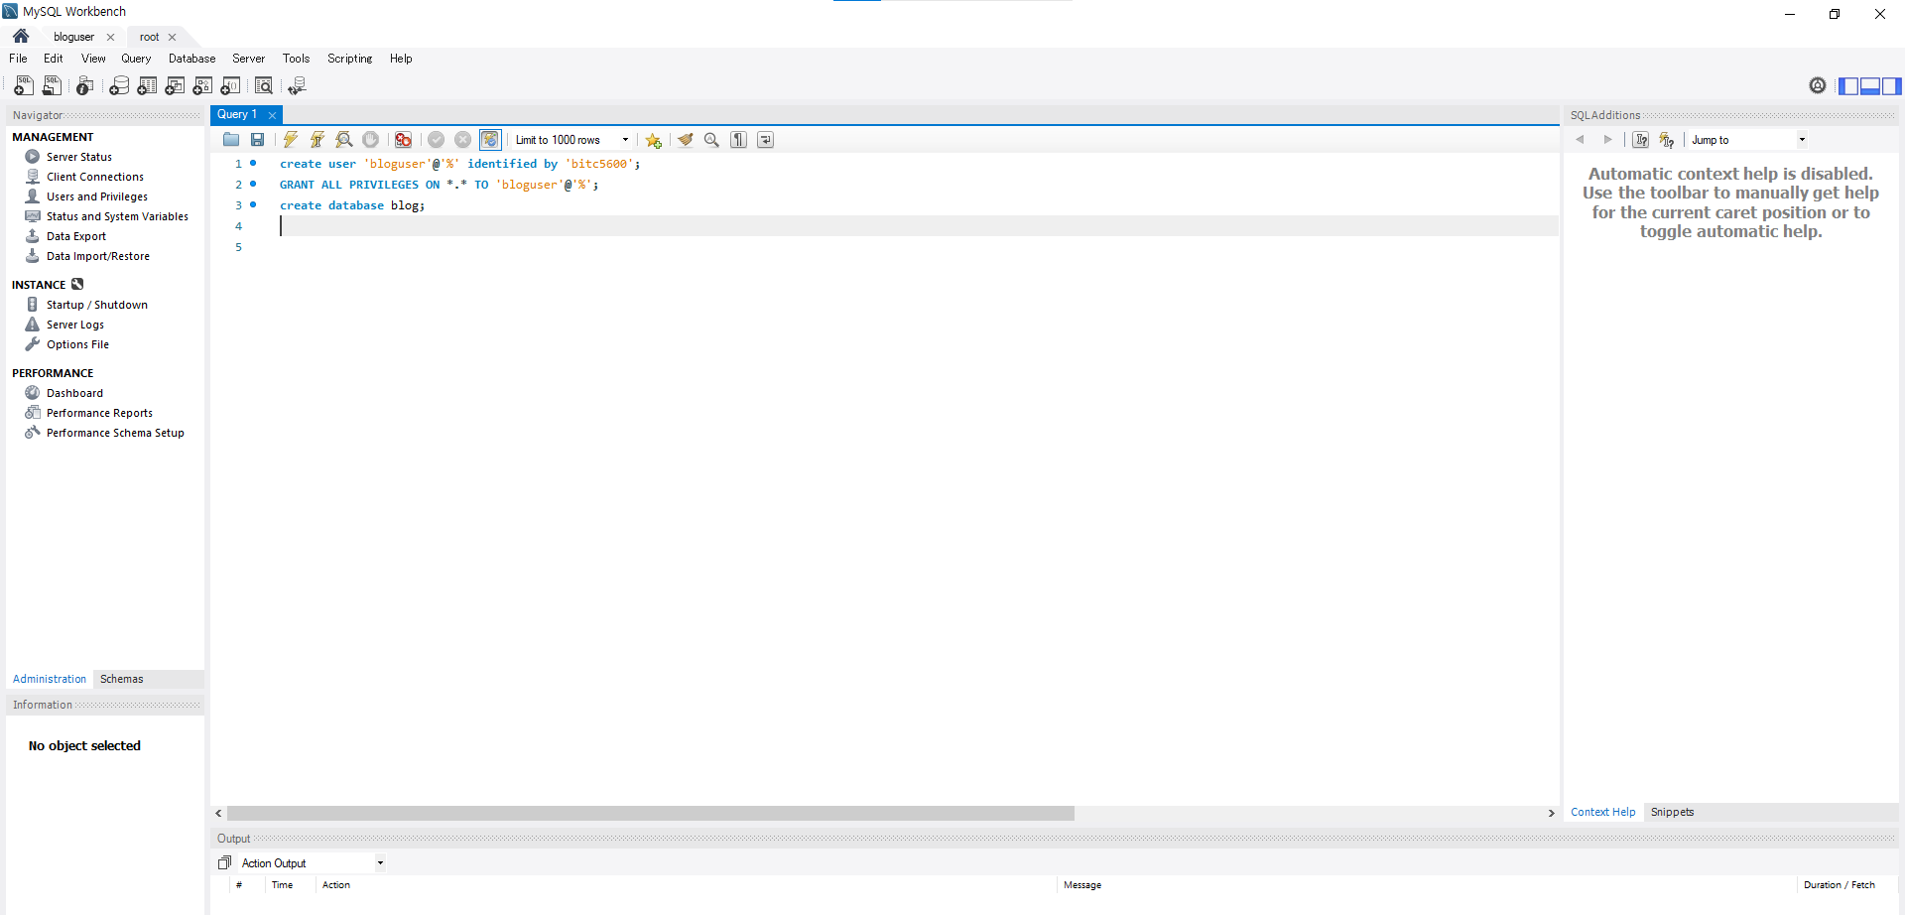

모든권한대상자:bloguser
%:모든IP에서 접근 가능하단 뜻
DB생성
사용자 이름 : bloguser
비밀번호:bitc5600
이하에 대한 설명

2. MySQL 테이블 생성

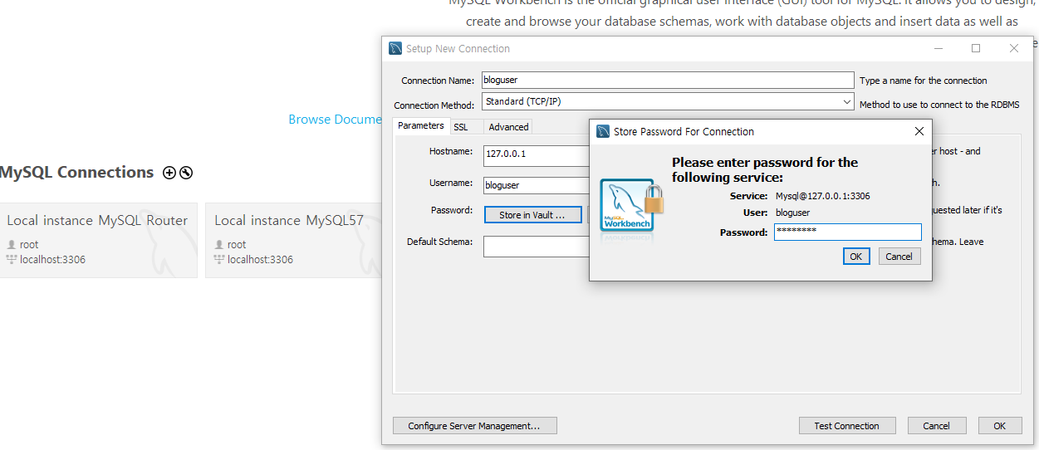

① 더하기 버턴으로 새로 하나 다시 생성 해준다.
② 이때 Connection Name은 root에서 지정한 유저ID로해주고
③ Store in vault 버튼을 누르고 비밀번호를 root에서 지정한 bitc5600으로 설정해줌
④ 이하의 쿼리문 삽입해 테이블 작성
⑤ 작성 후 에는 컨트롤 + 쉬프트 + 엔터 로 쿼리 실행
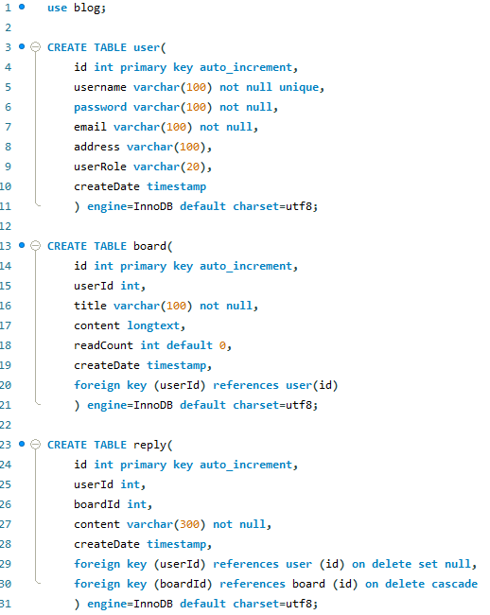

그러면 다음과 같이 테이블이 생성 된 것을 확인 할 수 있다.

웰컴파일리스트
Localhost:8080의 해당 폴더
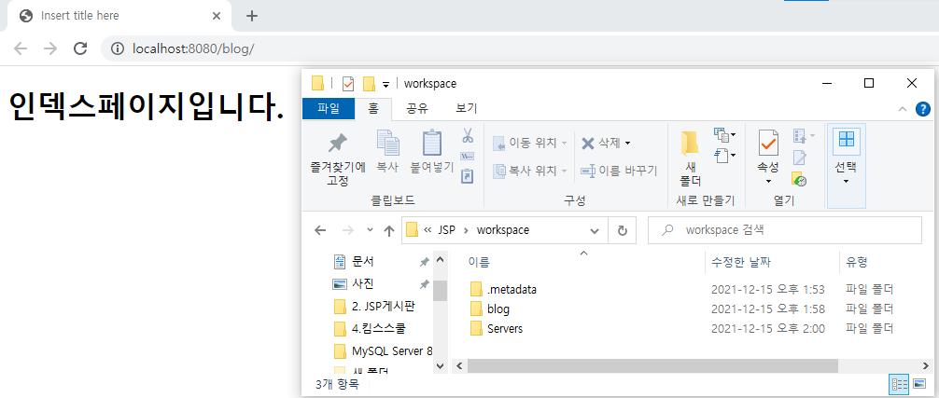

localhost:8080/blog/까지 들어갔을 경우에는 해당폴더도 blog까지만 들어가지는게 아니고
자동으로 WebContent쪽을 참조하게 된다.

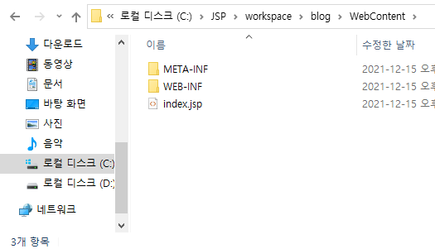

그럼 index.jsp 를 참조하고 싶을 경우 어떻게 하면 되는가?
이하와 같이 blog/index.jsp로 입력하면 된다.

그러나 blog/ 까지만 입력해도 index.jsp가 참조된다.

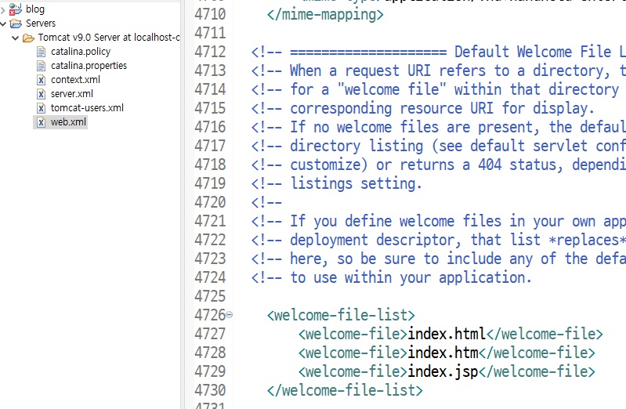
이유는 다음과 같다.
톰캣 서버폴더 안에 web.xml을 보면 welcome-file-list가 존재하는데
이것이 index.jsp파일을 자동 참조 시키고 있기 때문

